对应的参数
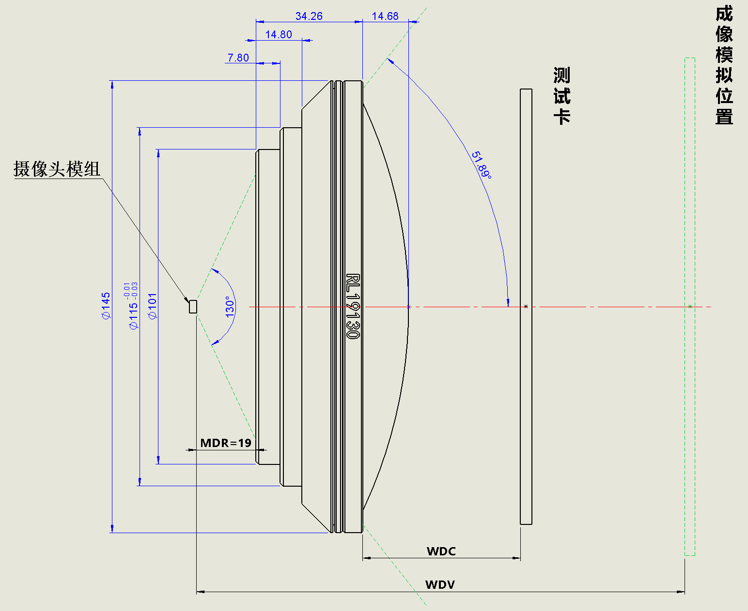
镜头基本参数表 Specification |  |  | 计算器
型号 Model | RL19130 |  | WDV(mm) | 5000
镜筒长度 Tube Length | 34.26 | mm | TOTR(mm) | 447.74992922
镜头总长 Lens Length | 48.94 | mm | WDC(mm) | 394.48992922
镜头直径 Lens Dia. | 145 | mm
重量 Wet. | - | kg
安装距离 MDR | 19 | mm
焦距 Focal Length | 457.824 | mm
最大视角 Max FOV | 130 | °
瞳孔直径 Aperture Dia. | 4 | mm
最大畸变 Max Distortion | 30 | %
模拟范围 Simulation Range | 400~INF | mm
最大图卡尺寸 Max Chart Size | 1321.4 | mm
波长 Wave Length | 420~900 | nm

备注/Remark 1. MDR: 模组到中继镜相端的安装距离 Mounting Distance from Relaylens image end to CCM; 2. WDV: 模组到图卡虚像的距离 Working Distance from Visual image of chart to CCM; 3. WDC: 中继镜物端到测试卡的距离 Working Distance from Chart to object end of Relaylens; 4. TOTR: 摄像头模组到测试卡的距离 Total Track, Distance from camera module to test card.
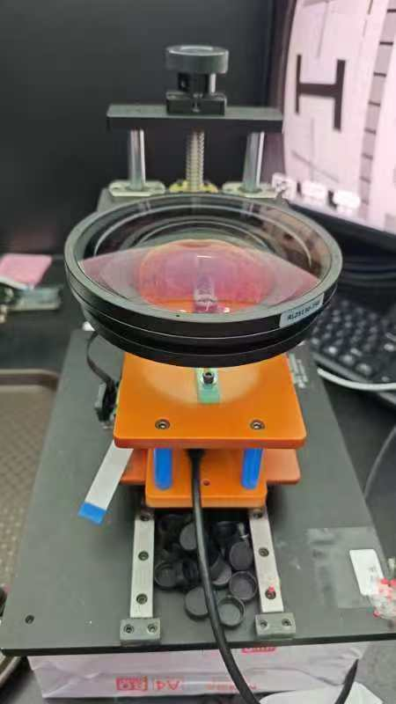

可以提供参数表和对应黑盒子参数 可以提供增距镜支架 可以提供对应治具，灯箱，图卡，光源 设计加工；客户免“装修”，一站服务 可以提供增距镜 可以提供现场教学和应用

联系方式：13686426262

